EVENTOS 2017
 |  | UNIVERSIDAD DE LA CAÑADA_2016
 | 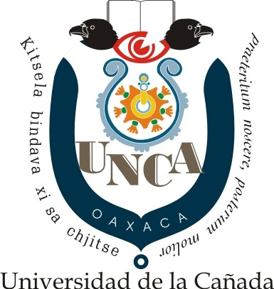 RESUMEN DE ACTIVIDADES ACADEMICAS A REALIZAR EN 2016

 | ACTIVIDAD | MES | Objetivo
1 | 3° Jornada de Actualización en Nutrición | 06 de febrero | Establecer foros de intercambio de conocimientos sobre temas actuales y relevantes en el área de Nutrición, así como favorecer la vinculación a nivel académico y de investigación de los alumnos y profesores-investigadores participantes.
2 | Galería Agroindustrial 16-17 A | Febrero | Presentar diversos productos que realizan los estudiantes durante el semestre. Estos productos elaborados son el resultado final de los conocimientos adquiridos de tipo teórico-práctico y a su vez asesorados, para finalmente ser evaluados por los profesores mismos
3 | Noveno Jornada de la Informática | 29 de abril | Promover el desarrollo y uso de las llamadas Tecnologías de la Información y de la Comunicación entre los estudiantes, así como realizar acciones que incentiven a los alumnos de la licenciatura en Informática de la Universidad de la Cañada a crear proyectos que impulsen el desarrollo regional.
4 | Octava Semana de las Culturas | 15 al 20 de mayo | Conservar, promover y difundir las expresiones culturales de la región para que sirvan como instrumento de transformación social en la Comunidad Universitaria
5 | 7to Concurso de Alimentos Procesados | 26 de mayo | El objetivo principal fue la divulgación de experiencias y conocimientos de la actividad productiva del sector alimentario, avances en las tecnologías de transformación y aprovechamiento sustentable de los recursos naturales con los estudiantes, investigadores y público en general.
6 | Cuarta Jornada de Química Clínica | 1-2 de junio | Establecer foros de intercambio de conocimientos sobre temas actuales y relevantes en el área de la Química Clínica, así como favorecer la vinculación a nivel académico y de investigación de los alumnos y profesores-investigadores participantes.
7 | Galería Agroindustrial 15-16 B | 21 de junio | Presentar diversos productos que realizan los estudiantes durante el semestre. Estos productos elaborados son el resultado final de los conocimientos adquiridos de tipo teórico-práctico y a su vez asesorados, para finalmente ser evaluados por los profesores mismos
8 | Septima Jornada de Farmacobiología | 22-23 de junio | Establecer foros de intercambio de conocimientos sobre temas actuales y relevantes en el área de la Farmacobiología, así como favorecer la vinculación a nivel académico y de investigación de los alumnos y profesores-investigadores participantes.

